画面_BAS0310U00
UI設計書 |  | 画面イメージ |  |  | システム名 | 電子カルテシステム | 機能ID |  | 日付 | 2018-01-30
 |  |  |  |  |  |  | 機能名 | ORCA連携管理改善 | 作成者 | 朴 雨兆

 | 画面ID |  | 画面名 | 利用シーン
 | BAS0310U00 |  | 点数マスタ | 外部会計システムとの連携時のために、会計関連データを管理する。
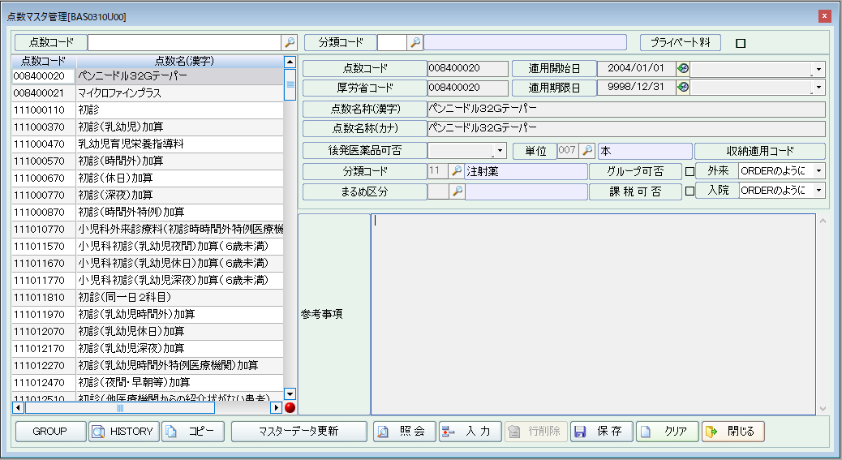

F1.1

アルゴリズム
UI設計書 |  | 画面イメージ |  |  | システム名 | 電子カルテシステム |  |  |  | 機能ID |  | 日付 | 2018-02-24
 |  |  |  |  |  |  |  |  |  | 機能名 | ORCA連携管理改善 | 作成者 | 朴 雨兆

 | 画面ID |  | 画面名
 | BAS0310U00 |  | 点数マスタ

 | 項目番号 | 論理名 |  | トリガーの種類 | アルゴリズム
 | F1.1 | マスタデータ更新 |  | ボタンクリック | 01_マスタデータ更新

開始

点数マスタ更新処理
 |  |  |  |  |  |  | 【サービス呼出】
 |  |  |  |  |  |  |  | 点数マスタ更新処理「AN013_06」

 |  |  |  |  |  |  | 【入力パラメータ】
 |  |  |  |  |  |  |  | HOSP_CODE 病院コード

チェック

 |  |  |  |  |  |  | 【参照条件】
 |  |  |  |  |  |  |  | １．点数マスタ更新処理の結果 ＞ 0
 |  |  |  |  |  |  |  |  | メッセージ内容：#1
メッセージ表示
 |  |  |  |  |  |  |  | 2．点数マスタ更新処理の結果 = 0
 |  |  |  |  |  |  |  |  | メッセージ内容：#2

終了

メッセージリスト
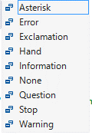
 | メッセージリスト
ID | Message | Caption | Buttons | DefaultButton | Icon
#1 | 点数マスタ更新に失敗しました。 | 確認 | ok | 1 | Error | メッセージID (各画面設計書ごとに採番)
#2 | 点数マスタ更新に成功しました。 | 確認 | ok | 1 | Information | メッセージ内容
 |  |  |  |  |  | メッセージcaption内容
 |  |  |  |  |  | メッセージボタン種類
 |  |  |  |  |  | メッセージアイコン

 |  |  |  |  |  | MessageBoxButtons
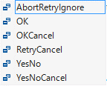

 |  |  |  |  |  | MessageBoxDefaultButton

 |  |  |  |  |  | MessageBoxIcon

